ตัวอย่าง - ข้อมูล
ผู้ติดต่อ
รหัสผู้ติดต่อ* | ลูกค้า* | ผู้ขาย* | ประเภทกิจการ* | ชื่อประเภทกิจการ* | ชื่อกิจการ/ชื่อจริง* | นามสกุล | ประเภทสำนักงาน* | รหัสสาขา* | ชื่อสาขา | วันชำระเงิน (วัน)
unique_id | is_customer | is_vendor | contact_type | contact_type_detail | main_contact_name | secondary_contact_name | branch_type | branch_id | branch_name | payment_day
EXCT00001 | ใช่ | ใช่ | นิติบุคคล | บริษัท | เจที โฮลดิ้ง กรุ๊ป |  | สำนักงานใหญ่ |  |  | 30
EXCT00002 | ใช่ | ไม่ใช่ | บุคคลธรรมดา | บุคคลธรรมดา | ขวัญฤทัย | เทวพรหม | สาขา | 00001 | บางกะปิ

สินค้า
รหัสสินค้า | ชื่อสินค้า | หมวดหมู่สินค้า 1 | การติดตามสินค้า | หน่วยมาตรฐาน
unique_id | name | item_group_sub_level_1_unique_id | tracibility_mode | stock_uom_unique_id
P00001 | สินค้า 1 | สินค้าสำเร็จ | ทั่วไป | ชิ้น
P00002 | สินค้ากึ่งสำเร็จ 1 | สินค้ากึ่งสำเร็จ | ทั่วไป | ชิ้น
P00003 | วัตถุดิบ 2 | วัตถุดิบ | Batch/Serial Number | แผ่น

สูตรการผลิต
ชื่อสูตร* | รหัสสินค้า* | จำนวนสั่งผลิต*
bom_name | item_unique_id | mfg_qty
BOM GROMMET | P00001 | 1.00
SUB BOM PLATE LH | P00002 | 1.00

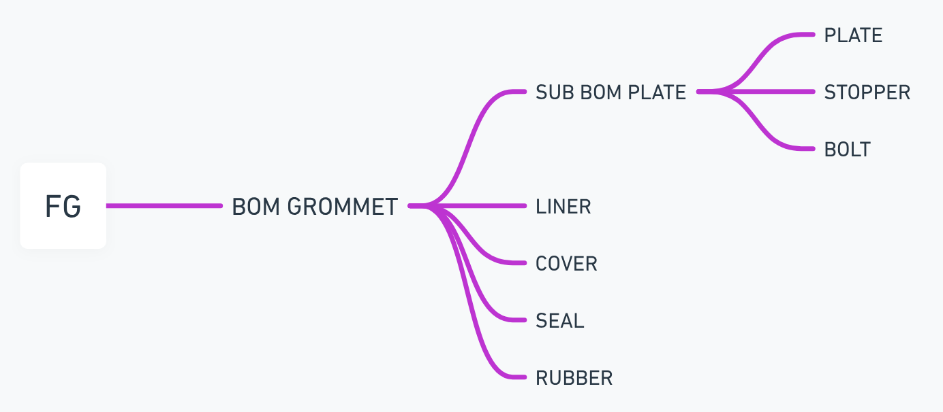
ส่วนประกอบ
ชื่อสูตร* | รหัสสินค้า (วัตถุดิบ)* | ชื่อสินค้า (วัตถุดิบ)* | จำนวนที่ต้องใช้* | ต้นทุนต่อหน่วย |  | ตัวอย่างสูตรการผลิตจริง
bom_name | item_unique_id | item_name | qty | cost_per_unit |  | FG | RM 1 | RM 2
BOM GROMMET | P00002 | SUB BOM PLATE | 1.00 | 105.75 |  | BOM GROMMET | SUB BOM PLATE | PLATE
BOM GROMMET | P00003 | LINER | 0.25 | 50.80 |  |  |  | STOPPER
BOM GROMMET | P00004 | COVER | 2.00 | 70.00 |  |  |  | BOLT
BOM GROMMET | P00005 | SEAL | 2.00 | 7.00 |  |  | LINER
BOM GROMMET | P00006 | RUBBER | 4.00 | 12.00 |  |  | COVER
SUB BOM PLATE | P00008 | PLATE | 1.00 | 50.00 |  |  | SEAL
SUB BOM PLATE | P00009 | STOPPER | 4.00 | 25.01 |  |  | RUBBER
SUB BOM PLATE | P00011 | BOLT | 8.00 | 10.00

ขั้นตอนงาน
ชื่อขั้นตอนงาน* | รหัสสินค้า*
routing_name | item_unique_id
ROUTING_A | PART_A
ROUTING_B | PART_B

การทำงาน
ชื่อขั้นตอนงาน* | การทำงาน* | ศูนย์การผลิต | ระยะเวลา/หน่วย | หน่วยเวลาการผลิต | ต้นทุนการผลิต
routing_name | operation_name | work_center | duration | duration_unit | cost
ROUTING_A | ตัด | เครื่องตัด | 2.00 | นาที | 0.20
ROUTING_A | เชื่อม | เครื่องเชื่อม | 5.00 | นาที | 0.50
ROUTING_A | ประกอบ | โต๊ะประกอบ | 4.50 | นาที | 0.45
ROUTING_B | ตัด | เครื่องตัด | 2.00 | นาที | 0.20
ROUTING_B | ประกอบ | โต๊ะประกอบ | 4.50 | นาที | 0.45

